Folha1
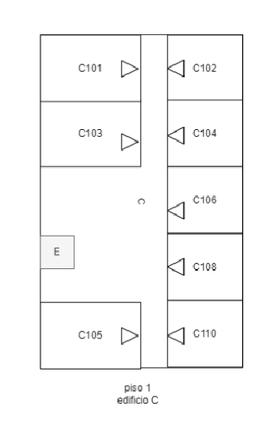
Linha/coluna 1 |  | 2 | 3 | 4 | 5 | 6 | 7 | 8 | 9 | 10
1 | 1 | 1 | 1 | 1 | 1 | 1 | 1 | 1 | 1 | 1
2 | 1 | 0 | 0 | 0 | 1 | 0 | 1 | 0 | 0 | 1
3 | 1 | 0 | 0 | 0 | 0 | 0 | 0 | 0 | 0 | 1
4 | 1 | 1 | 1 | 1 | 1 | 0 | 1 | 1 | 1 | 1
5 | 1 | 0 | 0 | 0 | 1 | 0 | 1 | 0 | 0 | 1
6 | 1 | 0 | 0 | 0 | 0 | 0 | 0 | 0 | 0 | 1
7 | 1 | 1 | 1 | 1 | 1 | 0 | 1 | 1 | 1 | 1
8 | 1 | 0 | 0 | 0 | 0 | 0 | 1 | 0 | 0 | 1
9 | 1 | 1 | 0 | 0 | 0 | 0 | 0 | 0 | 0 | 1
10 | 1 | 0 | 0 | 0 | 0 | 0 | 1 | 1 | 1 | 1
11 | 1 | 1 | 0 | 0 | 0 | 0 | 1 | 0 | 0 | 1
12 | 1 | 0 | 0 | 0 | 0 | 0 | 0 | 0 | 0 | 1
13 | 1 | 1 | 1 | 1 | 1 | 0 | 1 | 1 | 1 | 1
14 | 1 | 0 | 0 | 0 | 1 | 0 | 1 | 0 | 0 | 1
15 | 1 | 0 | 0 | 0 | 0 | 0 | 0 | 0 | 0 | 1
16 | 1 | 1 | 1 | 1 | 1 | 0 | 1 | 1 | 1 | 1

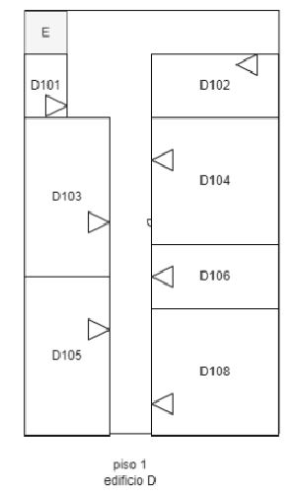
Linha/coluna | 1 | 2 | 3 | 4 | 5 | 6 | 7 | 8 | 9 | 10
1 | 1 | 1 | 1 | 1 | 1 | 1 | 1 | 1 | 1 | 1
2 | 1 | 0 | 0 | 0 | 0 | 0 | 0 | 0 | 0 | 1
3 | 1 | 1 | 1 | 0 | 0 | 1 | 1 | 1 | 0 | 1
4 | 1 | 0 | 1 | 0 | 0 | 1 | 0 | 0 | 0 | 1
5 | 1 | 0 | 0 | 0 | 0 | 1 | 0 | 0 | 0 | 1
6 | 1 | 0 | 1 | 0 | 0 | 1 | 1 | 1 | 1 | 1
7 | 1 | 1 | 1 | 1 | 0 | 1 | 0 | 0 | 0 | 1
8 | 1 | 0 | 0 | 1 | 0 | 0 | 0 | 0 | 0 | 1
9 | 1 | 0 | 0 | 1 | 0 | 1 | 0 | 0 | 0 | 1
10 | 1 | 0 | 0 | 0 | 0 | 1 | 1 | 1 | 1 | 1
11 | 1 | 0 | 0 | 1 | 0 | 0 | 0 | 0 | 0 | 1
12 | 1 | 1 | 1 | 1 | 0 | 1 | 0 | 0 | 0 | 1
13 | 1 | 0 | 0 | 0 | 0 | 1 | 1 | 1 | 1 | 1
14 | 1 | 0 | 0 | 1 | 0 | 1 | 0 | 0 | 0 | 1
15 | 1 | 0 | 0 | 1 | 0 | 0 | 0 | 0 | 0 | 1
16 | 1 | 0 | 0 | 1 | 0 | 1 | 0 | 0 | 0 | 1
17 | 1 | 1 | 1 | 1 | 0 | 1 | 1 | 1 | 1 | 1

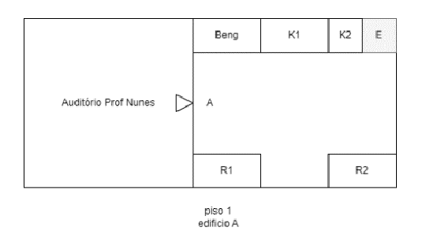
Linha/coluna | 1 | 2 | 3 | 4 | 5 | 6 | 7 | 8 | 9 | 10 | 11 | 12 | 13 | 14 | 15 | 16
1 | 1 | 1 | 1 | 1 | 1 | 1 | 1 | 1 | 1 | 1 | 1 | 1 | 1 | 1 | 1 | 1
2 | 1 | 0 | 0 | 0 | 0 | 1 | 0 | 0 | 1 | 0 | 0 | 1 | 0 | 1 | 0 | 1
3 | 1 | 0 | 0 | 0 | 0 | 1 | 1 | 0 | 1 | 1 | 0 | 1 | 0 | 1 | 0 | 1
4 | 1 | 0 | 0 | 0 | 0 | 1 | 0 | 0 | 0 | 0 | 0 | 0 | 0 | 0 | 0 | 1
5 | 1 | 0 | 0 | 0 | 0 | 1 | 0 | 0 | 0 | 0 | 0 | 0 | 0 | 0 | 0 | 1
6 | 1 | 0 | 0 | 0 | 0 | 0 | 0 | 0 | 0 | 0 | 0 | 0 | 0 | 0 | 0 | 1
7 | 1 | 0 | 0 | 0 | 0 | 1 | 0 | 0 | 0 | 0 | 0 | 0 | 0 | 0 | 0 | 1
8 | 1 | 0 | 0 | 0 | 0 | 1 | 1 | 0 | 1 | 1 | 0 | 0 | 1 | 0 | 1 | 1
9 | 1 | 0 | 0 | 0 | 0 | 1 | 0 | 0 | 0 | 1 | 0 | 0 | 1 | 0 | 0 | 1
10 | 1 | 1 | 1 | 1 | 1 | 1 | 1 | 1 | 1 | 1 | 1 | 1 | 1 | 1 | 1 | 1

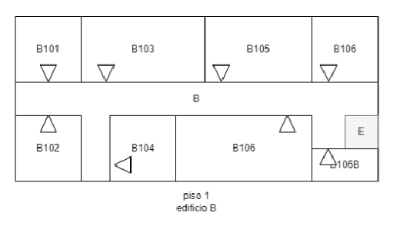
Linha/coluna | 1 | 2 | 3 | 4 | 5 | 6 | 7 | 8 | 9 | 10 | 11 | 12 | 13 | 14 | 15
1 | 1 | 1 | 1 | 1 | 1 | 1 | 1 | 1 | 1 | 1 | 1 | 1 | 1 | 1 | 1
2 | 1 | 0 | 0 | 1 | 0 | 0 | 0 | 1 | 0 | 0 | 0 | 1 | 0 | 0 | 1
3 | 1 | 0 | 0 | 1 | 0 | 0 | 0 | 1 | 0 | 0 | 0 | 1 | 0 | 0 | 1
4 | 1 | 0 | 0 | 1 | 0 | 0 | 0 | 1 | 0 | 0 | 0 | 1 | 0 | 0 | 1
5 | 1 | 1 | 0 | 1 | 1 | 0 | 1 | 1 | 1 | 0 | 1 | 1 | 0 | 1 | 1
6 | 1 | 0 | 0 | 0 | 0 | 0 | 0 | 0 | 0 | 0 | 0 | 0 | 0 | 0 | 1
7 | 1 | 1 | 0 | 1 | 0 | 1 | 1 | 1 | 1 | 1 | 0 | 1 | 0 | 1 | 1
8 | 1 | 0 | 0 | 1 | 0 | 1 | 0 | 0 | 1 | 0 | 0 | 1 | 0 | 0 | 1
9 | 1 | 0 | 0 | 1 | 0 | 1 | 0 | 0 | 1 | 0 | 0 | 1 | 0 | 1 | 1
10 | 1 | 0 | 0 | 1 | 0 | 0 | 0 | 0 | 1 | 0 | 0 | 1 | 0 | 0 | 1
11 | 1 | 1 | 1 | 1 | 1 | 1 | 1 | 1 | 1 | 1 | 1 | 1 | 1 | 1 | 1

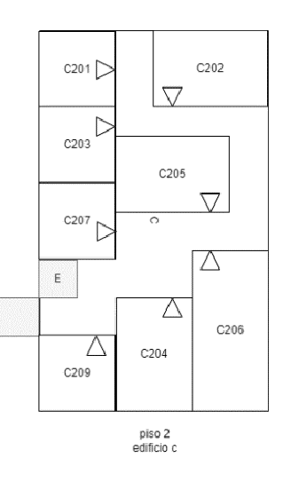
Linha/coluna | 1 | 2 | 3 | 4 | 5 | 6 | 7 | 8 | 9 | 10
1 | 1 | 1 | 1 | 1 | 1 | 1 | 1 | 1 | 1 | 1
2 | 1 | 0 | 0 | 1 | 0 | 1 | 0 | 0 | 0 | 1
3 | 1 | 0 | 0 | 0 | 0 | 1 | 0 | 0 | 0 | 1
4 | 1 | 1 | 1 | 1 | 0 | 1 | 1 | 0 | 1 | 1
5 | 1 | 0 | 0 | 0 | 0 | 0 | 0 | 0 | 0 | 1
6 | 1 | 0 | 0 | 1 | 1 | 1 | 1 | 1 | 0 | 1
7 | 1 | 1 | 1 | 1 | 0 | 0 | 0 | 1 | 0 | 1
8 | 1 | 0 | 0 | 1 | 0 | 0 | 0 | 1 | 0 | 1
9 | 1 | 0 | 0 | 1 | 1 | 1 | 0 | 1 | 0 | 1
10 | 1 | 1 | 0 | 1 | 0 | 0 | 0 | 0 | 0 | 1
11 | 1 | 0 | 0 | 0 | 0 | 0 | 0 | 0 | 0 | 1
12 | 1 | 1 | 0 | 0 | 0 | 0 | 1 | 0 | 1 | 1
13 | 0 | 0 | 0 | 1 | 1 | 0 | 1 | 0 | 0 | 1
14 | 1 | 1 | 0 | 1 | 0 | 0 | 1 | 0 | 0 | 1
15 | 1 | 0 | 0 | 1 | 0 | 0 | 1 | 0 | 0 | 1
16 | 1 | 0 | 0 | 1 | 0 | 0 | 1 | 0 | 0 | 1
17 | 1 | 1 | 1 | 1 | 1 | 1 | 1 | 1 | 1 | 1

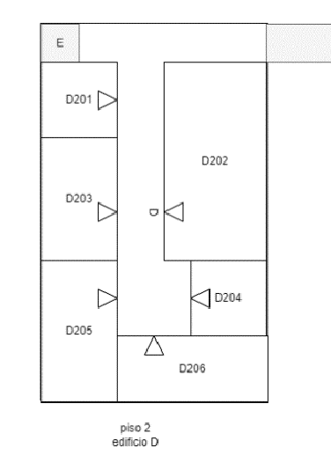
Linha/coluna | 1 | 2 | 3 | 4 | 5 | 6 | 7 | 8 | 9 | 10 |  |  | Passagem edificios
1 | 1 | 1 | 1 | 1 | 1 | 1 | 1 | 1 | 1 | 1
2 | 1 | 0 | 0 | 0 | 0 | 0 | 0 | 0 | 0 | 0 |  |  | Portas salas
3 | 1 | 1 | 1 | 1 | 0 | 1 | 1 | 1 | 1 | 1
4 | 1 | 0 | 0 | 0 | 0 | 1 | 0 | 0 | 0 | 1 |  |  | Elevador
5 | 1 | 0 | 0 | 1 | 0 | 1 | 0 | 0 | 0 | 1
6 | 1 | 1 | 1 | 1 | 0 | 1 | 0 | 0 | 0 | 1
7 | 1 | 0 | 0 | 1 | 0 | 0 | 0 | 0 | 0 | 1
8 | 1 | 0 | 0 | 1 | 0 | 1 | 1 | 1 | 1 | 1
9 | 1 | 0 | 0 | 0 | 0 | 0 | 0 | 0 | 0 | 1
10 | 1 | 1 | 1 | 1 | 0 | 0 | 1 | 0 | 0 | 1
11 | 1 | 0 | 0 | 0 | 0 | 1 | 1 | 1 | 1 | 1
12 | 1 | 0 | 0 | 1 | 0 | 0 | 0 | 0 | 0 | 1
13 | 1 | 0 | 0 | 1 | 0 | 0 | 0 | 0 | 0 | 1
14 | 1 | 1 | 1 | 1 | 1 | 1 | 1 | 1 | 1 | 1

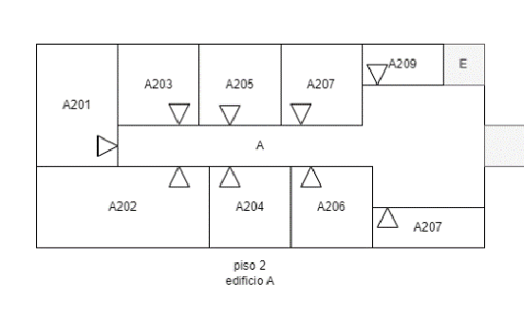
Linha/coluna | 1 | 2 | 3 | 4 | 5 | 6 | 7 | 8 | 9 | 10 | 11 | 12 | 13 | 14 | 15 | 16 | 17 | 18
1 | 1 | 1 | 1 | 1 | 1 | 1 | 1 | 1 | 1 | 1 | 1 | 1 | 1 | 1 | 1 | 1 | 1 | 1
2 | 1 | 0 | 0 | 1 | 0 | 0 | 1 | 0 | 0 | 1 | 0 | 0 | 1 | 0 | 0 | 1 | 0 | 1
3 | 1 | 0 | 0 | 1 | 0 | 0 | 1 | 0 | 0 | 1 | 0 | 0 | 1 | 0 | 0 | 1 | 0 | 1
4 | 1 | 0 | 0 | 1 | 0 | 1 | 1 | 0 | 1 | 1 | 0 | 1 | 1 | 0 | 1 | 1 | 0 | 1
5 | 1 | 0 | 0 | 0 | 0 | 0 | 0 | 0 | 0 | 0 | 0 | 0 | 0 | 0 | 0 | 0 | 0 | 0
6 | 1 | 1 | 1 | 1 | 0 | 1 | 0 | 1 | 1 | 1 | 1 | 0 | 1 | 1 | 0 | 0 | 0 | 1
7 | 1 | 0 | 0 | 0 | 0 | 1 | 0 | 0 | 0 | 1 | 0 | 0 | 0 | 1 | 1 | 0 | 1 | 1
8 | 1 | 0 | 0 | 0 | 0 | 1 | 0 | 0 | 0 | 1 | 0 | 0 | 0 | 1 | 0 | 0 | 0 | 1
9 | 1 | 1 | 1 | 1 | 1 | 1 | 1 | 1 | 1 | 1 | 1 | 1 | 1 | 1 | 1 | 1 | 1 | 1

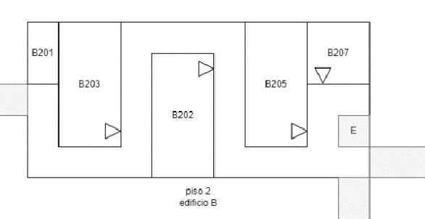
Linha/coluna | 1 | 2 | 3 | 4 | 5 | 6 | 7 | 8 | 9 | 10 | 11 | 12 | 13 | 14 | 15 | 16 | 17 | 18 | 19
1 | 1 | 1 | 1 | 1 | 1 | 1 | 1 | 1 | 1 | 1 | 1 | 1 | 1 | 1 | 1 | 1 | 1 | 1 | 1
2 | 1 | 0 | 1 | 0 | 0 | 1 | 0 | 0 | 0 | 0 | 0 | 0 | 1 | 0 | 0 | 1 | 0 | 0 | 1
3 | 1 | 0 | 1 | 0 | 0 | 1 | 0 | 1 | 1 | 1 | 1 | 0 | 1 | 0 | 0 | 1 | 0 | 0 | 1
4 | 0 | 0 | 1 | 0 | 0 | 1 | 0 | 1 | 0 | 0 | 0 | 0 | 1 | 0 | 0 | 1 | 0 | 1 | 1
5 | 1 | 0 | 1 | 0 | 0 | 0 | 0 | 1 | 0 | 0 | 1 | 0 | 1 | 0 | 0 | 0 | 0 | 0 | 1
6 | 1 | 0 | 1 | 1 | 1 | 1 | 0 | 1 | 0 | 0 | 1 | 0 | 1 | 1 | 1 | 1 | 0 | 0 | 1
7 | 1 | 0 | 0 | 0 | 0 | 0 | 0 | 1 | 0 | 0 | 1 | 0 | 0 | 0 | 0 | 0 | 0 | 0 | 0
8 | 1 | 1 | 1 | 1 | 1 | 1 | 1 | 1 | 1 | 1 | 1 | 1 | 1 | 1 | 1 | 1 | 1 | 0 | 1

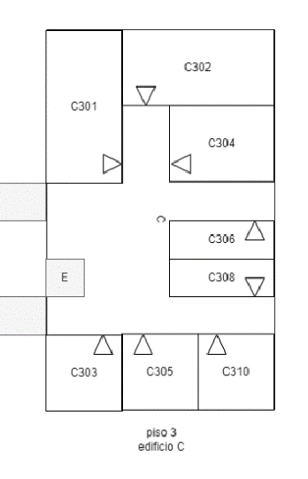
Linha/coluna | 1 | 2 | 3 | 4 | 5 | 6 | 7 | 8 | 9
1 | 1 | 1 | 1 | 1 | 1 | 1 | 1 | 1 | 1
2 | 1 | 0 | 0 | 1 | 0 | 0 | 0 | 0 | 1
3 | 1 | 0 | 0 | 1 | 0 | 0 | 0 | 0 | 1
4 | 1 | 0 | 0 | 1 | 0 | 1 | 1 | 1 | 1
5 | 1 | 0 | 0 | 1 |  | 1 | 0 | 0 | 1
6 | 1 | 0 | 0 | 0 |  | 0 | 0 | 0 | 1
7 | 1 | 1 | 1 | 1 |  | 1 | 1 | 1 | 1
8 | 0 | 0 | 0 | 0 | 0 | 0 | 0 | 0 | 1
9 | 0 | 0 | 0 | 0 | 0 | 1 | 1 | 0 | 1
10 | 0 | 0 | 0 | 0 | 0 | 1 | 0 | 0 | 1
11 | 1 | 0 | 0 | 0 | 0 | 1 | 1 | 1 | 1
12 | 0 | 0 | 0 | 0 | 0 | 1 | 0 | 0 | 1
13 | 1 | 0 | 0 | 0 | 0 | 1 | 1 | 0 | 1
14 | 0 | 0 | 0 | 0 | 0 | 0 | 0 | 0 | 1
15 | 1 | 1 | 0 | 1 | 0 | 1 | 0 | 1 | 1
16 | 1 | 0 | 0 | 1 | 0 | 1 | 0 | 0 | 1
17 | 1 | 0 | 0 | 1 | 0 | 1 | 0 | 0 | 1
18 | 1 | 1 | 1 | 1 | 1 | 1 | 1 | 1 | 1
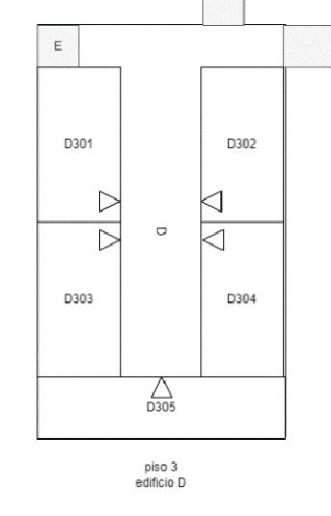

Linha/coluna | 1 | 2 | 3 | 4 | 5 | 6 | 7 | 8 | 9
1 | 1 | 1 | 1 | 1 | 1 | 1 | 1 | 0 | 1
2 | 1 | 0 | 0 | 0 | 0 | 0 | 0 | 0 | 0
3 | 1 | 1 | 1 | 1 | 0 | 1 | 1 | 1 | 1
4 | 1 | 0 | 0 | 1 | 0 | 1 | 0 | 0 | 1
5 | 1 | 0 | 0 | 1 | 0 | 1 | 0 | 0 | 1
6 | 1 | 0 | 0 | 0 | 0 | 0 | 0 | 0 | 1
7 | 1 | 1 | 1 | 1 | 0 | 1 | 1 | 1 | 1
8 | 1 | 0 | 0 | 0 | 0 | 0 | 0 | 0 | 1
9 | 1 | 0 | 0 | 1 | 0 | 1 | 0 | 0 | 1
10 | 1 | 0 | 0 | 1 | 0 | 1 | 0 | 0 | 1
11 | 1 | 1 | 1 | 1 | 0 | 1 | 1 | 1 | 1
12 | 1 | 0 | 0 | 0 | 0 | 0 | 0 | 0 | 1
13 | 1 | 0 | 0 | 0 | 0 | 0 | 0 | 0 | 1
14 | 1 | 1 | 1 | 1 | 1 | 1 | 1 | 1 | 1

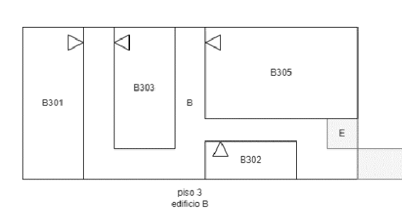
Linha/coluna | 1 | 2 | 3 | 4 | 5 | 6 | 7 | 8 | 9 | 10 | 11 | 12 | 13 | 14 | 15 | 16 | 17
1 | 1 | 1 | 1 | 1 | 1 | 1 | 1 | 1 | 1 | 1 | 1 | 1 | 1 | 1 | 1 | 1 | 1
2 | 1 | 0 | 0 | 0 | 0 | 0 | 0 | 0 | 1 | 0 | 0 | 0 | 0 | 0 | 0 | 0 | 1
3 | 1 | 0 | 0 | 1 | 0 | 1 | 0 | 0 | 1 | 0 | 1 | 0 | 0 | 0 | 0 | 0 | 1
4 | 1 | 0 | 0 | 1 | 0 | 1 | 0 | 0 | 1 | 0 | 1 | 1 | 1 | 1 | 1 | 1 | 1
5 | 1 | 0 | 0 | 1 | 0 | 1 | 0 | 0 | 1 | 0 | 0 | 0 | 0 | 0 | 0 | 0 | 1
6 | 1 | 0 | 0 | 1 | 0 | 1 | 1 | 1 | 1 | 0 | 1 | 0 | 1 | 1 | 0 | 1 | 1
7 | 1 | 0 | 0 | 1 | 0 | 0 | 0 | 0 | 0 | 0 | 1 | 0 | 0 | 1 | 0 | 0 | 0
8 | 1 | 1 | 1 | 1 | 1 | 1 | 1 | 1 | 1 | 1 | 1 | 1 | 1 | 1 | 1 | 1 | 1

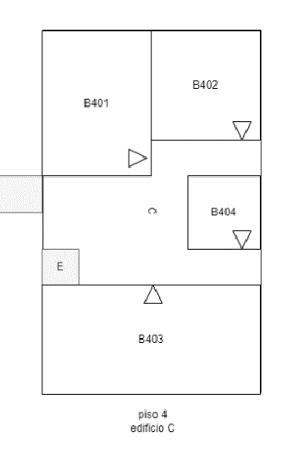
Linha/coluna | 1 | 2 | 3 | 4 | 5 | 6 | 7 | 8 | 9
1 | 1 | 1 | 1 | 1 | 1 | 1 | 1 | 1 | 1
2 | 1 | 0 | 0 | 0 | 1 | 0 | 0 | 0 | 1
3 | 1 | 0 | 0 | 0 | 1 | 0 | 0 | 0 | 1
4 | 1 | 0 | 0 | 0 | 1 | 0 | 0 | 0 | 1
5 | 1 | 0 | 0 | 0 | 1 | 1 | 1 | 0 | 1
6 | 1 | 1 | 1 | 0 | 1 | 0 | 0 | 0 | 0
7 | 0 | 0 | 0 | 0 | 0 | 0 | 1 | 1 | 1
8 | 0 | 0 | 0 | 0 | 0 | 0 | 1 | 0 | 1
9 | 0 | 0 | 0 | 0 | 0 | 0 | 1 | 0 | 1
10 | 1 | 0 | 0 | 0 | 0 | 0 | 1 | 0 | 1
11 | 0 | 0 | 0 | 0 | 0 | 0 | 0 | 0 | 0
12 | 1 | 1 | 1 | 1 | 0 | 1 | 1 | 1 | 1
13 | 1 | 0 | 0 | 0 | 0 | 0 | 0 | 0 | 1
14 | 1 | 0 | 0 | 0 | 0 | 0 | 0 | 0 | 1
15 | 1 | 1 | 1 | 1 | 1 | 1 | 1 | 1 | 1

